Fahrtenabrechnung
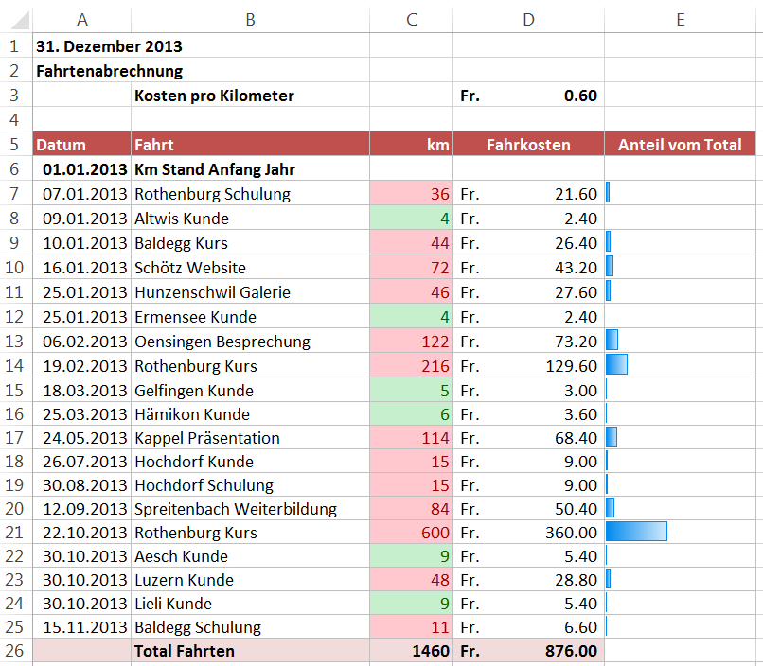
 | 2013-12-31
 | Fahrtenabrechnung
 | Kosten pro Kilometer |  | Fr. 0.60

Datum | Fahrt | km | Fahrkosten
2013-01-01 | Km Stand Anfang Jahr
2013-01-07 | Rothenburg Schulung | 36
2013-01-09 | Altwis Kunde | 4
2013-01-10 | Baldegg Kurs | 44
2013-01-16 | Schötz Website | 72
2013-01-25 | Hunzenschwil Galerie | 46
2013-01-25 | Ermensee Kunde | 4
2013-02-06 | Oensingen Besprechung | 122
2013-02-19 | Rothenburg Kurs | 216
2013-03-18 | Gelfingen Kunde | 5
2013-03-25 | Hämikon Kunde | 6
2013-05-24 | Kappel Präsentation | 114
2013-07-26 | Hochdorf Kunde | 15
2013-08-30 | Hochdorf Schulung | 15
2013-09-12 | Spreitenbach Weiterbildung | 84
2013-10-22 | Rothenburg Kurs | 216
2013-10-30 | Aesch Kunde | 9
2013-10-30 | Luzern Kunde | 48
2013-10-30 | Lieli Kunde | 9
2013-11-15 | Baldegg Schulung | 11
 | Total Fahrten | 1076 | Fr. -

